Sleep Mode 관련 측정 Data
 |  |  | TRIO-M Sleep Mode Level 규경 정의 검토 건

구분 | Thermal Noise dBm/Hz | Gain dB | NF dB | CW Input dBm | Bandwidth MHz | Noise Floor dBm | CW Power dBm/Hz | CW+Noise Floor dBm/total
계산치 | -174 | 86 | 6 | -94.989700043 | 20 | -8.9897000434 | -8.9897000434 | -5.9794000867
실측치 | -174 | 84 | 4 | -96.989700043 | 20 | -12.989700043 | -12.989700043 | -10.1

실측치 측정 Data |  |  |  |  |  |  |  |  | CW input Level에 따른 출력 Power 측정 Data
무신호 |  |  |  |  | -97dBm 인가 시 Total Power |  |  |  | Input dBm | Output Total(dBm) | CW Level 계산치 dBm/Hz | Noise Level+ CW 계산치 dBm/Total
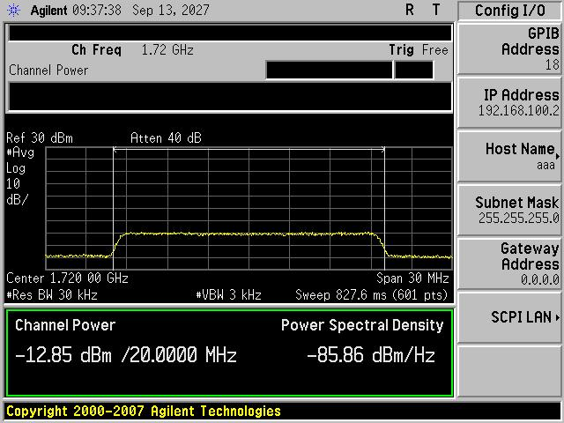 |  |  |  |  | 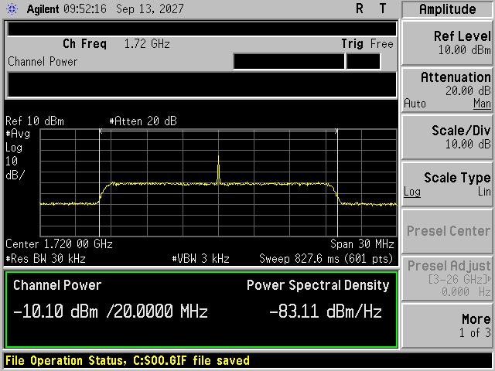 |  |  |  | 무신호 | -12.8
 |  |  |  |  |  |  |  |  | -105 | -12.2 | -21 | -12.187903244
 |  |  |  |  |  |  |  |  | -100 | -11.3 | -16 | -11.101404595
 |  |  |  |  |  |  |  |  | -99 | -10.8 | -15 | -10.751858137
 |  |  |  |  |  |  |  |  | -98 | -10.5 | -14 | -10.348384692
 |  |  |  |  |  |  |  |  | -97 | -10.2 | -13 | -9.8885488525
 |  |  |  |  |  |  |  |  | -96 | -9.49 | -12 | -9.3713053477
 |  |  |  |  |  |  |  |  | -95 | -8.92 | -11 | -8.7971052777
 |  |  |  |  |  |  |  |  | -94 | -8.32 | -10 | -8.1678499188
 |  |  |  |  |  |  |  |  | -93 | -7.59 | -9 | -7.4867018409
 |  |  |  |  |  |  |  |  | -92 | -6.83 | -8 | -6.7577916276
 |  |  |  |  |  |  |  |  | -91 | -6.07 | -7 | -5.9858743439

